PLSQL
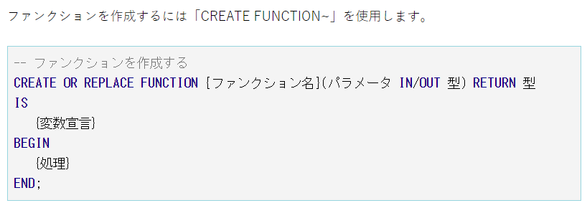
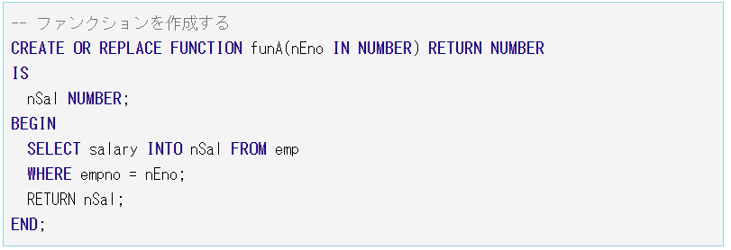
VIEW | Oracleのビューはテーブルを整形できる便利なオブジェクトです。そしてテーブルと同じように使用することができます。 ただし、テーブルのようにデータを保持しているわけではありません。ビューはあくまで疑似テーブルです。
 | CREATE OR REPLACE VIEW vEdp AS SELECT emp_no, emp_nam, e.dep_no, dep_name, e.pos_no, pos_name FROM emp e LEFT JOIN dep d ON e.dep_no = d.dep_no LEFT JOIN pos p ON e.pos_no = p.pos_no ORDER BY emp_no; | 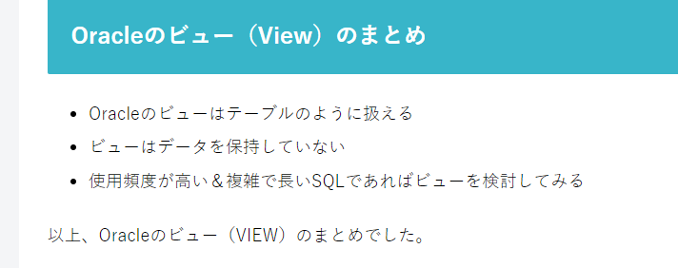

 | Oracleのプロシージャ・ファンクション(PROCEDURE・FUNCTION)を作成する

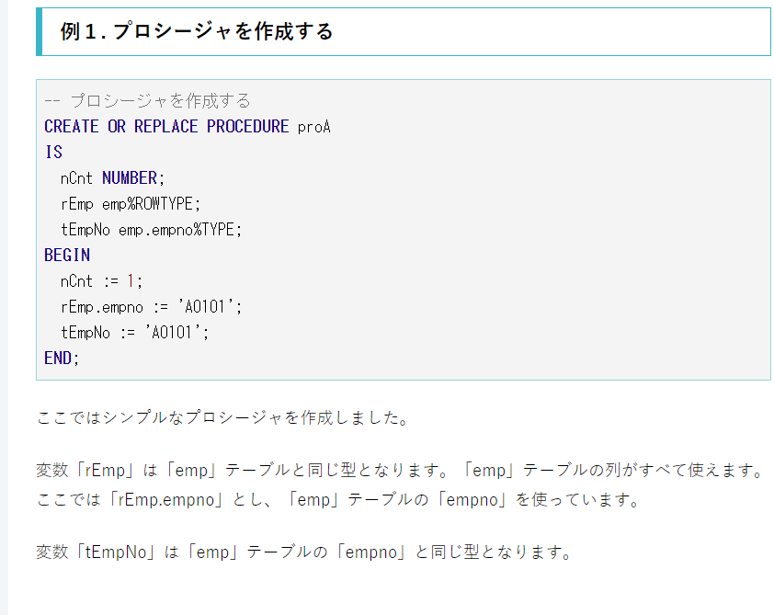
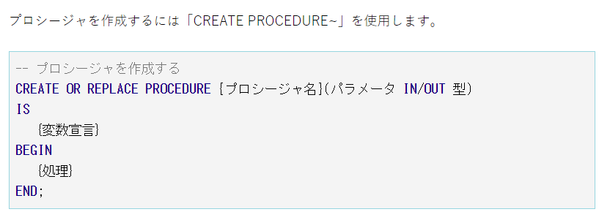

 | ファンクションを作成するCREATE FUNCTION

